WSM
 | Trọng số (%) | Điểm (1-10) | Điểm có trọng số
Tính khả thi kỹ thuật | 25 | 9 | 2.25
Lợi ích với người dùng | 25 | 10 | 2.5
Chi phí phát triển | 20 | 8 | 1.6
Thời gian hoàn thành | 15 | 7 | 1.05
Tác động môi trường | 15 | 9
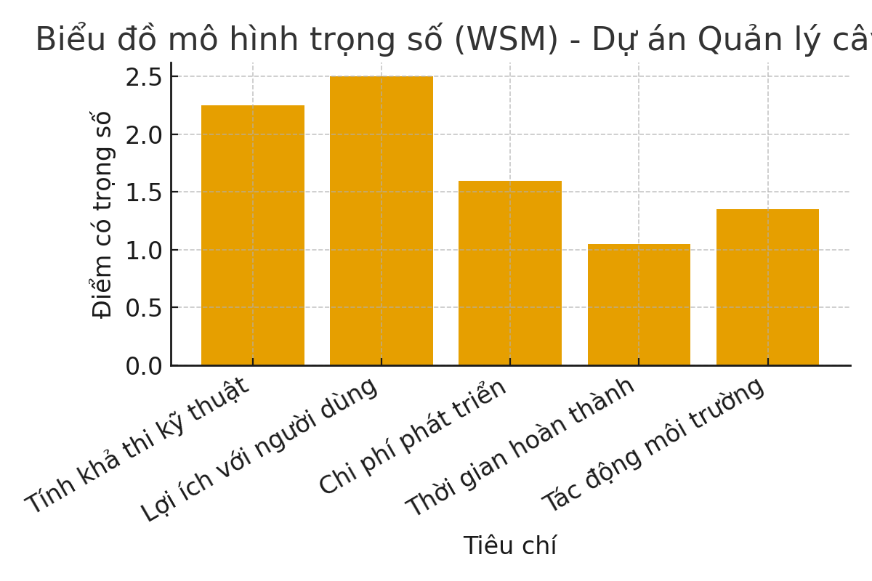

NPV
Năm | Lợi ích (triệu đồng) | Chi phí (triệu đồng) | Hệ số chiết khấu | Lợi ích chiết khấu | Chi phí chiết khấu
1 | 25 | 60 | 0.90909090909 | 22.727272727 | 54.545454545
2 | 35 | 0 | 0.82644628099 | 28.925619835 | 0
3 | 45 | 0 | 0.7513148009 | 33.809166041 | 0
ROI
Chỉ tiêu | Giá trị
Tổng lợi ích chiết khấu | 85.462058603
Tổng chi phí chiết khấu | 54.545454545
NPV | 30.916604057
ROI | 0.56680440771

PAYBACK
Năm | Chi phí (triệu đồng) | Lợi ích (triệu đồng) | Chi phí lũy kế | Lợi ích lũy kế
1 | 60 | 25 | 60 | 25
2 | 0 | 35 | 60 | 60
3 | 0 | 45 | 60 | 105
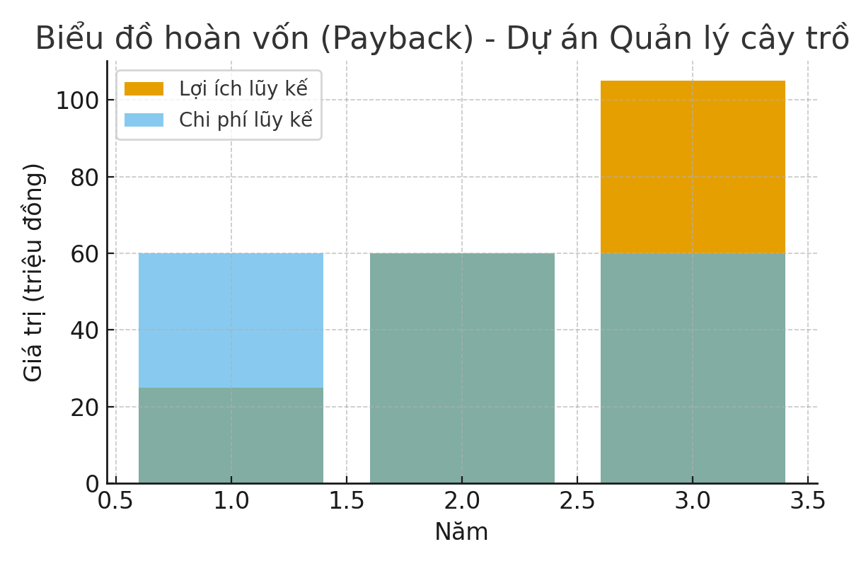

Kết luận
Dự án hoàn vốn vào năm thứ 2.
NPV = 30.92 triệu đồng, ROI = 56.7%

